④チームトレーナー申請書
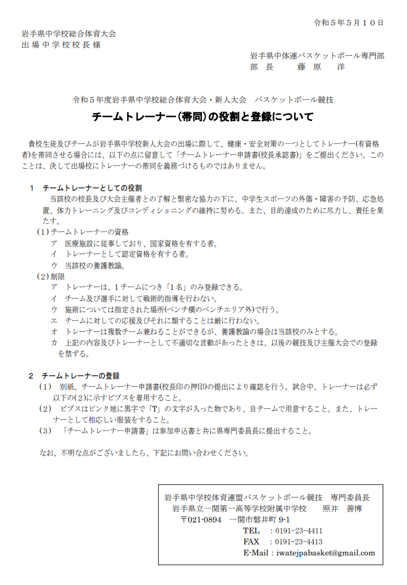
 |  |  |  |  |  |  | 令和５年 月 日
岩手県中学校体育連盟バスケットボール専門部
部 長 |  | 藤原 洋 |  | 様

 |  |  |  |  |  | 校長名 |  | 職印

 |  | 住所
 |  |  | ＴＥＬ
 |  |  | ＦＡＸ
 | チームトレーナー申請書（校長承認書）
 | 下記の者を、本校が令和５年度 第４７回岩手県中学校新人大会バスケットボール競技
 | 出場に際しての、トレーナーとして申請いたします。

 | (フリガナ)
 | 氏 名
 | 性 別 |  |  |  | 年 齢 |  |  | 歳
 | 資 格
 | 学校との 関わり

 |  |  |  |  |  |  | 令和５年 月 日
岩手県中学校体育連盟バスケットボール専門部
部 長 |  | 藤原 洋 |  | 様

 |  |  |  |  |  | 校長名 |  | 職印

 |  | 住所
 |  |  | ＴＥＬ
 |  |  | ＦＡＸ
 | チームトレーナー申請書（校長承認書）
 | 下記の者を、本校が令和５年度 第４７回岩手県中学校新人大会バスケットボール競技
 | 出場に際しての、トレーナーとして申請いたします。

 | (フリガナ)
 | 氏 名
 | 性 別 |  |  |  | 年 齢 |  |  | 歳
 | 資 格
 | 学校との 関わり

 |  |  |  |  |  |  | 令和５年 月 日
岩手県中学校体育連盟バスケットボール専門部
部 長 |  | 藤原 洋 |  | 様

 |  |  |  |  |  | 校長名 |  | 職印

 |  | 住所
 |  |  | ＴＥＬ
 |  |  | ＦＡＸ
 | チームトレーナー申請書（校長承認書）
 | 下記の者を、本校が令和５年度 第４７回岩手県中学校新人大会バスケットボール競技
 | 出場に際しての、トレーナーとして申請いたします。

 | (フリガナ)
 | 氏 名
 | 性 別 |  |  |  | 年 齢 |  |  | 歳
 | 資 格
 | 学校との 関わり

